ペランパネルOD錠細粒1％「タカタ」
 | 後発医薬品 | 標準医薬品
局方名 | - | -
製品名 | ペランパネル細粒1％「タカタ」 | フィコンパ細粒1％
製造販売会社 | 高田製薬
販売会社 | 日本ジェネリック
薬価 | 444.30円/g | 1,065.60円/g
薬価差 | 621.30円/g | -
規格 | 1g中 ペランパネル 10.0mg | 1g中にペランパネル水和物10.4mg（ペランパネルとして10.0mg）
薬効分類 | 抗てんかん剤
効能又は効果 | ○てんかん患者の部分発作（二次性全般化発作を含む） ○他の抗てんかん薬で十分な効果が認められないてんかん患者の強直間代発作に対する抗てんかん薬との併用療法
 |  | 【標準医薬品に同じ】
用法及び用量 | 〈部分発作（二次性全般化発作を含む）に用いる場合〉 ［単剤療法］ 通常、成人及び4歳以上の小児にはペランパネルとして1日1回2mgの就寝前経口投与より開始し、その後2週間以上の間隔をあけて2mgずつ漸増する。維持用量は1日1回4～8mgとする。 なお、症状により2週間以上の間隔をあけて2mg以下ずつ適宜増減するが、1日最高8mgまでとする。 ［併用療法］ 通常、成人及び12歳以上の小児にはペランパネルとして1日1回2mgの就寝前経口投与より開始し、その後1週間以上の間隔をあけて2mgずつ漸増する。 本剤の代謝を促進する抗てんかん薬を併用しない場合の維持用量は1日1回4～8mg、併用する場合の維持用量は1日1回8～12mgとする。 なお、症状により1週間以上の間隔をあけて2mg以下ずつ適宜増減するが、1日最高12mgまでとする。 通常、4歳以上12歳未満の小児にはペランパネルとして1日1回2mgの就寝前経口投与より開始し、その後2週間以上の間隔をあけて2mgずつ漸増する。 本剤の代謝を促進する抗てんかん薬を併用しない場合の維持用量は1日1回4～8mg、併用する場合の維持用量は1日1回8～12mgとする。 なお、症状により2週間以上の間隔をあけて2mg以下ずつ適宜増減するが、1日最高12mgまでとする。 〈強直間代発作に用いる場合〉 ［併用療法］ 通常、成人及び12歳以上の小児にはペランパネルとして1日1回2mgの就寝前経口投与より開始し、その後1週間以上の間隔をあけて2mgずつ漸増する。 本剤の代謝を促進する抗てんかん薬を併用しない場合の維持用量は1日1回8mg、併用する場合の維持用量は1日1回8～12mgとする。 なお、症状により1週間以上の間隔をあけて2mg以下ずつ適宜増減するが、1日最高12mgまでとする。
 |  | 【標準医薬品に同じ】
添加剤 | D-マンニトール、ポリビニルアルコール（部分けん化物）、エリスリトール、黄色三二酸化鉄、酸化チタン、軽質無水ケイ酸、香料 | 黄色三二酸化鉄、軽質無水ケイ酸、酸化チタン、乳糖水和物、ヒドロキシプロピルセルロース、D-マンニトール
製剤の性状 | 黄色の細粒 | 黄色 細粒剤
規制区分 | 習慣性医薬品、処方箋医薬品 | 習慣性医薬品、処方箋医薬品
貯法 | 室温保存 | 室温保存
同等性 | 生物学的同等性試験
 | 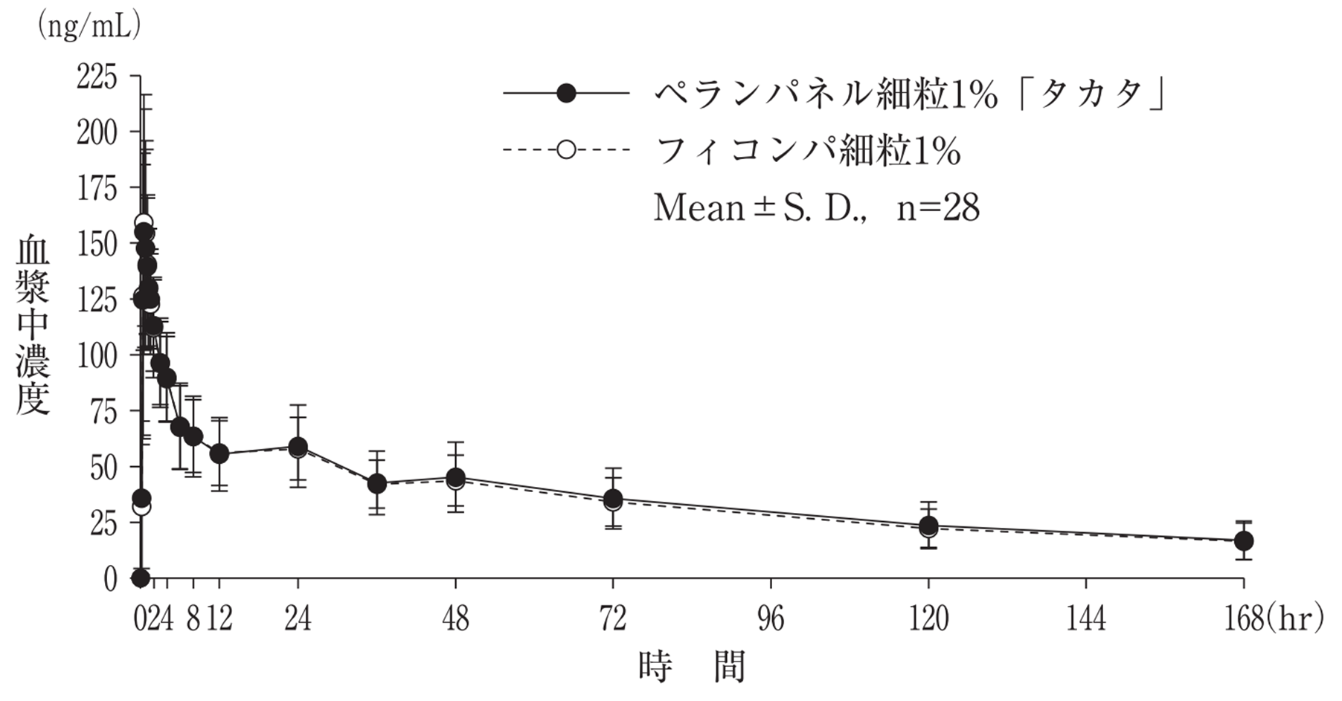
 | 「後発医薬品の生物学的同等性試験ガイドライン」に基づき、両製剤の血中濃度推移を比較した結果、生物学的に同等であることが確認された。
連絡先

